CR 30 avril
 | CHANTIER TRAVAIL STANDARDISE

Objectifs du chantier |  |  |  |  | Indicateurs : |  | Initial | Actuel | Cible
Diagnostiquer et comprendre les flux à standardiser |  |  |  |  | Cartographie des flux d'integration et des standards |  | ✖ | ✖ | ✔
Standardiser les bonnes pratiques |  |  |  |  | Construire des standards TWI |  | ✖ | ✖
Formation TWI |  |  |  |  | Fomrer en 4 étapes méthode TWI |  | ✖ | ✖
Dates Réalisées / Planifiées
31/10
J2
24/11
J3
Octobre |  |  |  | 2024-05-01 |  | Novembre |  | Avancement
03/10
J1
 |  |  |  |  |  |  |  | 1/3 Jours 33%

Mise en œuvre des actions |  |  |  |  |  | Bilan à Chaud

Réalisées |  | A Faire |  |  |  | Satisfactions | Points de Vigilance
Accueil / Présentation de l'équipe Présentation des objectifs de la journée I- Observer et identifier les bonnes pratiques et les standards dans l'entreprise. II- Cartographier le processus, détecter les écarts et prendre du recul sur l'existant. III. Determiner ou le FAST et les standards sont nécessaires, pour le bon fonctionnement d'intégration et de formation. IV.Présentation des outils et des méthodes ACT V. Définir et cadrer la journée 2 (Ressources, besoins) Bilan et cloture de fin de journée. |  | Audrey envoyer les supports existants SHIVA. Loic envoyer trame du travail standardisé pour mise en forme SHIVA (code couleur). Organiser et préparer l'intervention du 31/10 |  |  |  | Equipe dynamqiue et motivée ! Prise de recul sur le processus actuel L'intégration et la perspective de l'amélioration continue sur le secteur service. Ouverture d'esprit, echange et partage d'expérience L'expérience terrain d'Amélia | L'intégration et la formation en 5H des nouveaux collaborateurs.

Equipe chantier Kaizen
 |  |  | 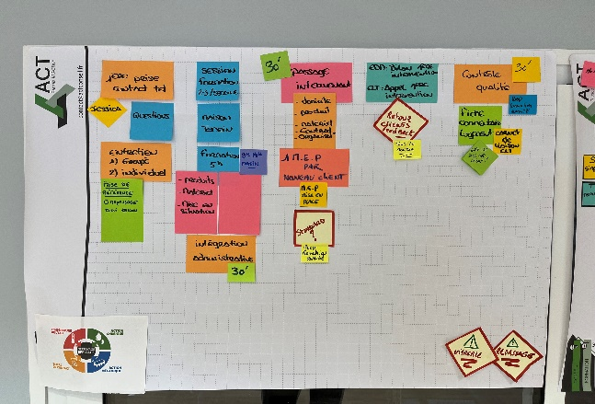 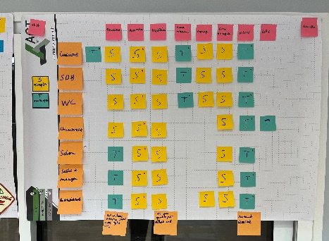 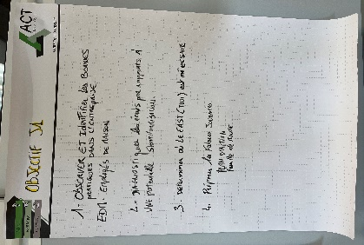 Illustrations de l'intervention

Sponsor | Emmanuelle L

Pilote | Audrey G

Amelia

Intervenant ACT | Loic G

CR 31 oct
 | CHANTIER TRAVAIL STANDARDISE

Objectifs du chantier |  |  |  |  | Indicateurs : |  | Initial | Actuel | Cible
Diagnostiquer et comprendre les flux à standardiser |  |  |  |  | Cartographie des flux d'integration et des standards |  | ✖ | ✔ | ✔
Standardiser les bonnes pratiques |  |  |  |  | Construire des standards TWI |  | ✖ | ✔ | ✔
Formation TWI |  |  |  |  | Former en 4 étapes avec la méthode TWI |  | ✖ | ✖
Dates Réalisées / Planifiées
Octobre |  |  |  | 2024-05-01 |  | Novembre |  | Avancement
03/10
J1
🔒
31/10
J2
🔒
18/11
J3
🔓
 |  |  |  |  |  |  |  | 2/3 Jours 75%

Mise en œuvre des actions |  |  |  |  |  | Bilan à Chaud

Réalisées |  | A Faire |  |  |  | Satisfactions | Points de Vigilance
Matin : Présentation des objectifs de la journée Création d'un outil standard permettant de relever les points critiques qualité lors de la tournée qualité client. Mise en pratique de la tournée contrôle qualité avec l'outil et modification en version 2. Création d'un indicateur de suivi des contrôles qualité. Après midi : Ecriture de standards sur secteur cuisine et salle de bain. Plan d'action intersession. |  | Finir les standards au propre. Programmer le matériel et l'environnement de la J3 qui est axé sur la formation TWI en situation. Programmé 1H en agence pour démonstaration du nœud avant lancement en situation. Lancer les tournées Qualité avec l'outil. Remplir les indicateurs sur Novembre. |  |  |  | Les 1ers standards en écriture La technique et les points clés développé par Amélia L'équipe et le partage d'expérience Mise en pratique sur le terrain | Pousser les points clés et les raisons, avec du questionnement lors de l'écriture.

Equipe chantier Kaizen
 |  |  | 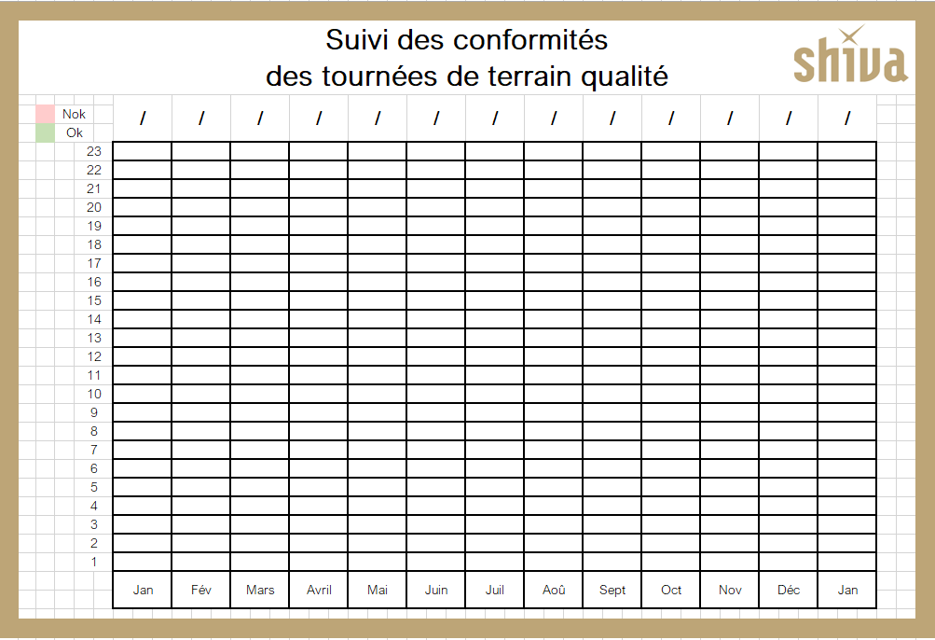 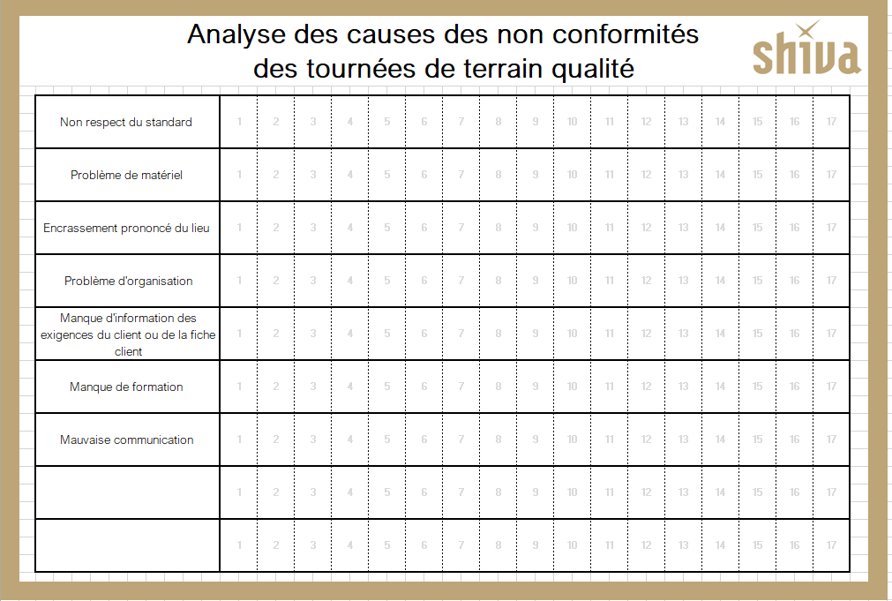 Illustrations de l'intervention

Sponsor | Emmanuelle L

Pilote | Audrey G

Amelia

Intervenant ACT | Loic G

CR 18 nov
 | CHANTIER TRAVAIL STANDARDISE

Objectifs du chantier |  |  |  |  | Indicateurs : |  | Initial | Actuel | Cible
Diagnostiquer et comprendre les flux à standardiser |  |  |  |  | Cartographie des flux d'integration et des standards |  | ✖ | ✔ | ✔
Standardiser les bonnes pratiques |  |  |  |  | Construire des standards TWI |  | ✖ | ✔ | ✔
Connaissance de la méthode de Formation TWI |  |  |  |  | Former en 4 étapes avec la méthode TWI |  | ✖ | ✔ | Pas de validation Reprog 1/2 journée
Dates Réalisées / Planifiées
 |  |  |  | 2024-05-01 |  | Novembre |  | Avancement
03/10
J1
🔒
31/10
J2
🔒
18/11
J3
🔒
 |  |  |  |  |  |  |  | 3/3 Jours 100%

Mise en œuvre des actions |  |  |  |  |  | Bilan à Chaud

Réalisées |  | A Faire |  |  |  | Satisfactions | Points de Vigilance
Matin : Revue des tournées de terrain qualité Remplir les indicateurs Qualité Mise en Situation Formation TWI - Serious Game Prise de recul sur la formation initiale - Ce que l'on veut changer demain chez SHIVA ou faire autrement. Préparer la formation - mise en pratique - préparer la formation de l'aprés midi - Appel Chloé + Orga Définir et écrire le processus de formation ( Timing étapes) Après midi : Mise en situation terrain Reprise des standards suite à la mise en pratique |  | Mise à jour des standards Remplir les indicateurs Faire en complément les livrets " tous les conseils pour réussir son métier " Standardiser les M.E.P + session de selection Faire les "Effets SHIVA" exemple : (serviette sèche, robinet droit, coussins & plaids) Reprogrammer 1/2 journée avec Amélia pour valider la formation en situtaion réelle avec des nouvelles EDM. |  |  |  | Les 1ères tournées terrain Qualité. La qualité de fomation de Amélia et sa position. Construction du déroulé de formation autour des 5 piliers fondamentaux du TWI : Préparer la formation Préparer l'apprenant Présenter le travail Contrôler la réalisation du travail Assurer et suivre le travail | Ne pas vouloir tout écrire et tout insérer dans le standard, et à le compléxifier. Bien préparer la formation. Mise en pratique avec EDM et regard neutre.

Equipe chantier Kaizen
 |  |  | 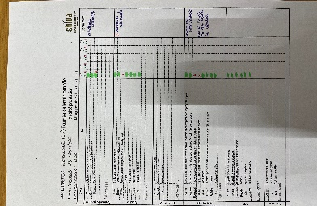 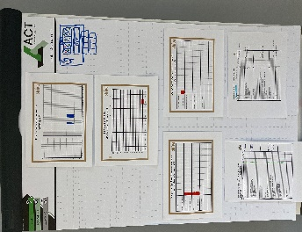 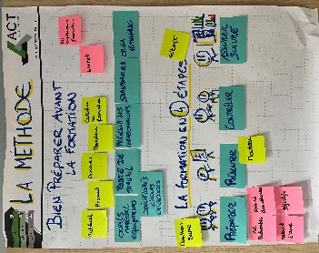 Illustrations de l'intervention

Sponsor | Emmanuelle L

Pilote | Audrey G

Amelia

Intervenant ACT | Loic G

